关系图
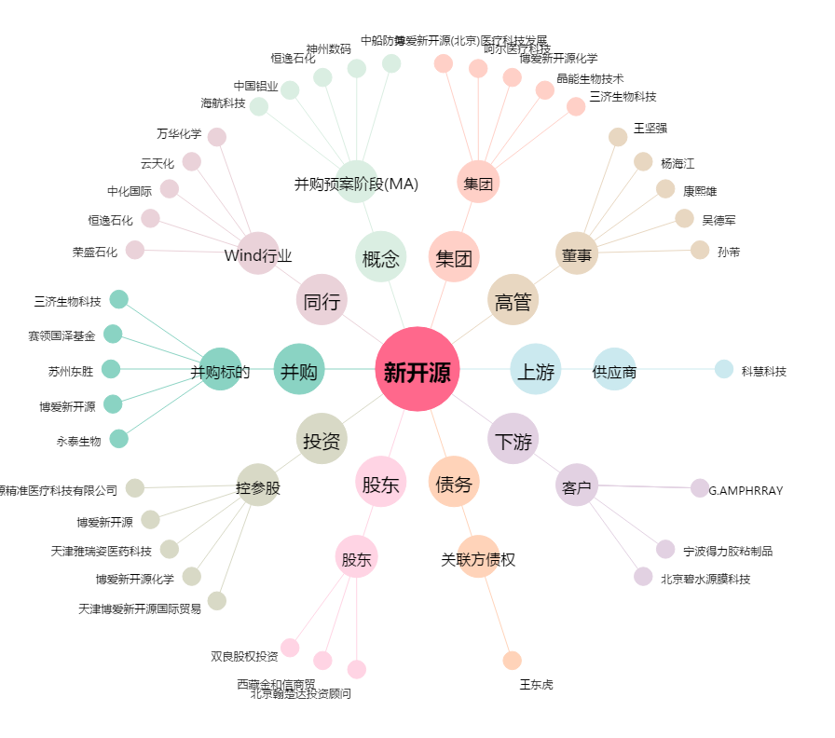
新开源[300109.SZ] - 关系概览图

